端口开放
物理机开放端口
序号 | 需求所属中心 | 内网地址 | TCP/UDP | 内网端口 | 外网地址 | 外网端口 | 功能 | 开启时间 | 关闭时间 | 备注
1 | 系统软件中心 | 192.168.143.20 | TCP | 8020 | 58.240.113.38 | 10001 |  | 2021-12-15 |  | 由办公网迁移
2 | 系统软件中心 | 192.168.143.1 | TCP | 7022 | 58.240.113.38 | 10002 |  | 2021-12-15
3 | 系统软件中心 | 192.168.143.1 | TCP | 8080 | 58.240.113.38 | 10003 |  | 2021-12-15
4 | 系统软件中心 | 192.168.143.2 | TCP | 7022 | 58.240.113.38 | 10004 |  | 2021-12-15
5 | 系统软件中心 | 192.168.143.2 | TCP | 8080 | 58.240.113.38 | 10005 |  | 2021-12-15
6 | 系统软件中心 | 192.168.143.3 | TCP | 7022 | 58.240.113.38 | 10006 |  | 2021-12-15
7 | 系统软件中心 | 192.168.143.3 | TCP | 8080 | 58.240.113.38 | 10007 |  | 2021-12-15
8 | 系统软件中心 | 192.168.143.4 | TCP | 7022 | 58.240.113.38 | 10008 |  | 2021-12-15
9 | 系统软件中心 | 192.168.143.4 | TCP | 8080 | 58.240.113.38 | 10009 |  | 2021-12-15
10 | 系统软件中心 | 192.168.143.5 | TCP | 7022 | 58.240.113.38 | 10010 |  | 2021-12-15
11 | 系统软件中心 | 192.168.143.5 | TCP | 8080 | 58.240.113.38 | 10011 |  | 2021-12-15

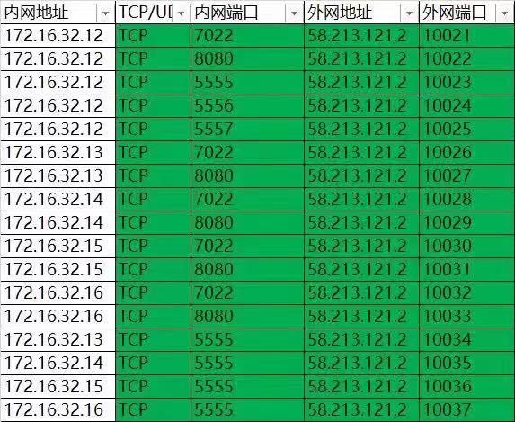

 |  |  |  |  |  | WebSocket

 |  |  |  |  |  | Log Server
 |  |  |  |  |  | ZMQ

 |  |  |  |  |  | NameServer

 |  |  |  |  |  | Log Server
 |  |  |  |  |  | Log Server
 |  |  |  |  |  | Log Server
 |  |  |  |  |  | Log Server

